Hoja1
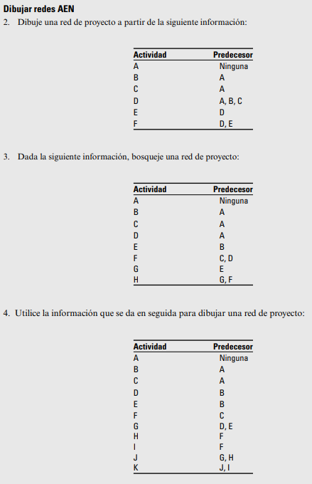
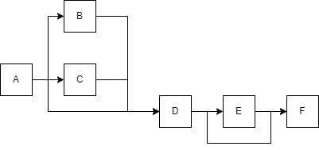
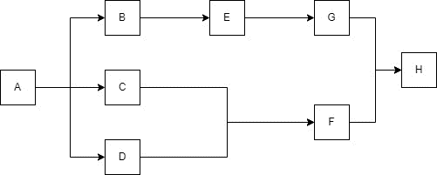
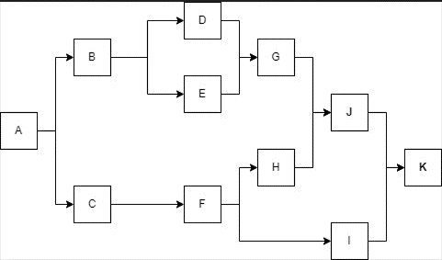
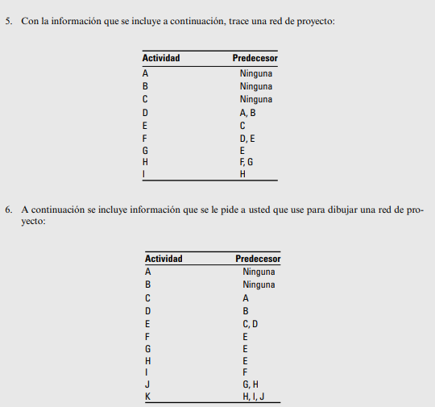
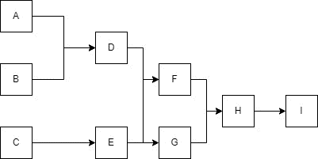
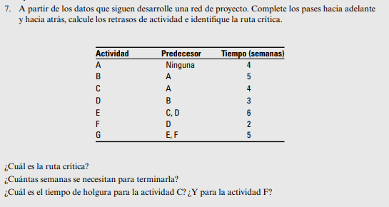
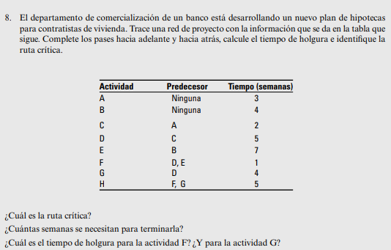
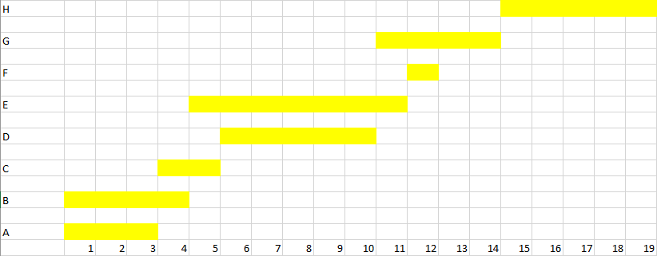
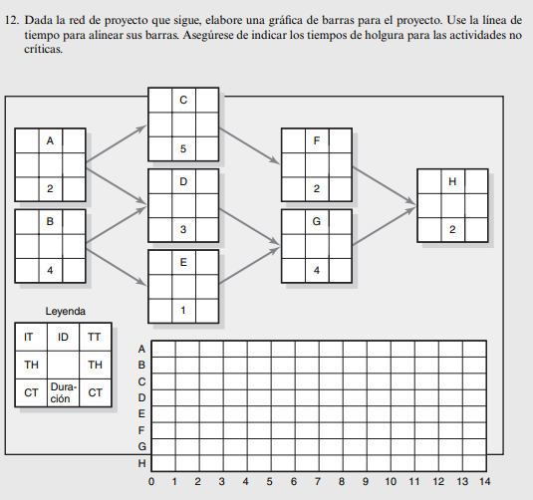
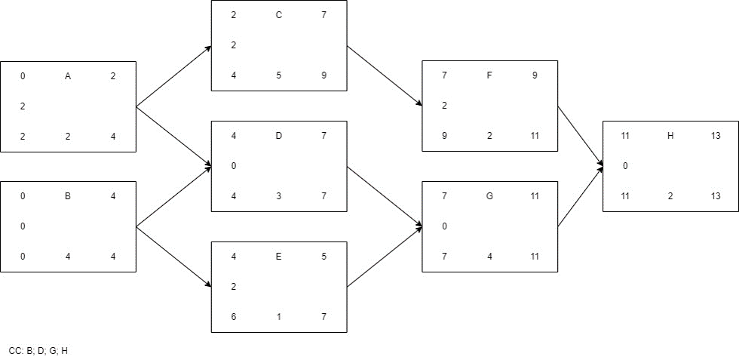
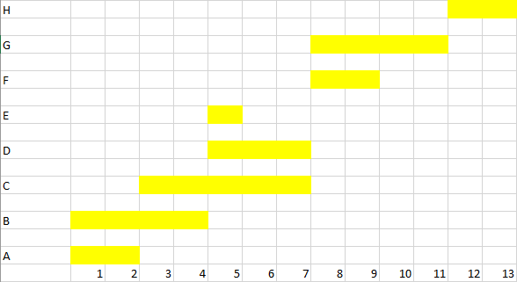
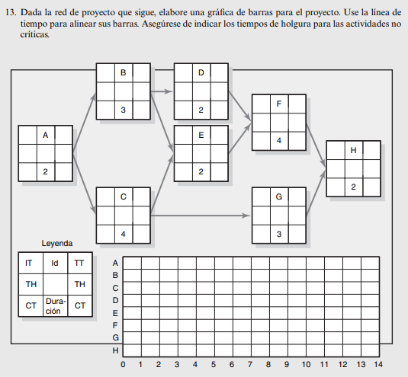
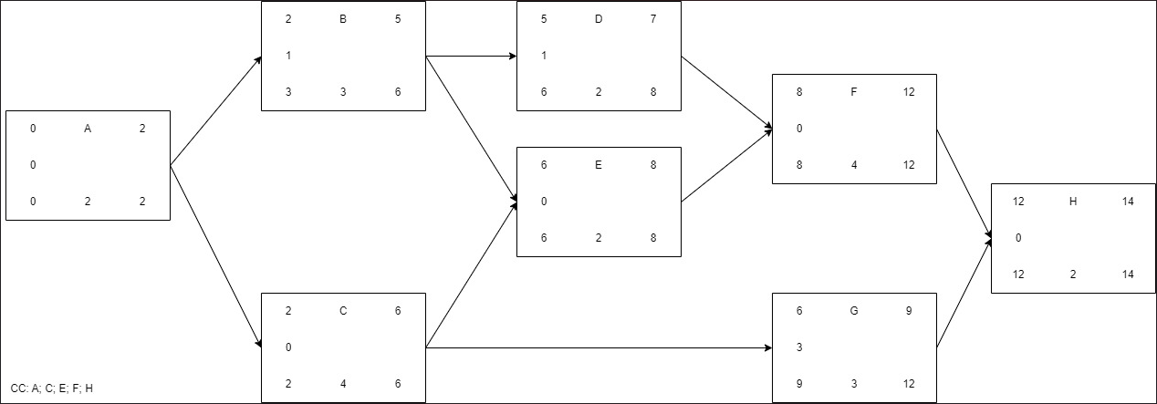
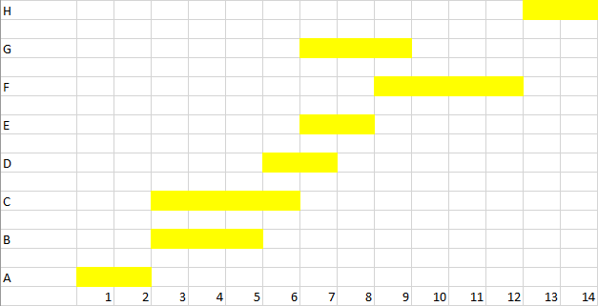
1.
EDT
1 | Proyectos de Bodas | A
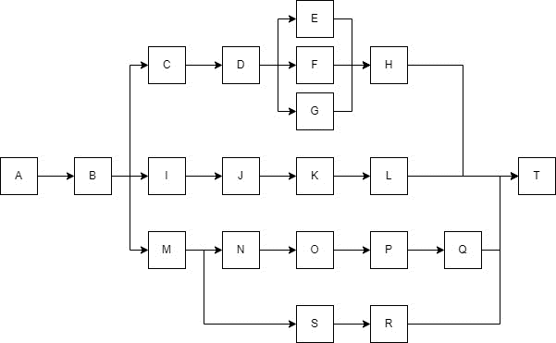
1.1 | Decidir la fecha | B
1.2 | Permiso de matrimonio | C
1.3.1 | Rentar inglesia | D
1.3.2 | Florista | E
1.3.3 | Diseñar/imprimir programas | F
1.3.4 | Contratar fotografo | G
1.3.5 | Ceremonia matrimonio | H
1.4.1 | Elaborar lista de invitados | I
1.4.2 | Ordenar invitaciones | J
1.4.3 | Rotular y enviar invitaciones | K
1.4.4 | Hacer un seguimiento de las confirmaciones | L
1.5.1 | Reservar salon de fiestas | M
1.5.2 | Alimentos y bebidas | N
1.5.2.1 | Elegir Proveedor | O
1.5.2.2 | Decidir menu | P
1.5.2.3 | Hacer pedido final | Q
1.5.3 | Controlar conjunto de musica | R
1.5.4 | Decorar salon de fiestas | S
1.5.5 | Recepcion de bodas | T

